Mapa de contaminación lumínica
Mapa de contaminación lumínica por zonas del país
REGION | COMUNA | KM2 | COMUNA | RADIACION LUMÍNICA ACUMULADA 2019 | COMUNA | Rad / Km2 | Etiquetas de fila | Suma de KM2 | Suma de RADIACION LUMÍNICA ACUMULADA 2019
Tarapacá | Iquique | 2289.53 | Iquique | 9713.069991 | Iquique | 4.242385988 | Antofagasta | 126066.55 | 160835.48012
Tarapacá | Alto Hospicio | 571.186 | Alto Hospicio | 6031.48001 | Alto Hospicio | 10.559572556 | Arica y Parinacota | 16864.28 | 23477.680021
Tarapacá | Pozo Almonte | 13765.8 | Pozo Almonte | 14123.10001 | Pozo Almonte | 1.0259556299 | Atacama | 75650.08 | 80631.360008
Tarapacá | Camiña | 2199.83 | Camiña | 1671.270002 | Camiña | 0.7597268889 | Coquimbo | 40587.558 | 70346.709995
Tarapacá | Colchane | 4007.84 | Colchane | 2946.160005 | Colchane | 0.7350992068 | Metropolitana de Santiago | 15403.98366 | 333108.03003
Tarapacá | Huara | 10472.5 | Huara | 8169.230017 | Huara | 0.78006493359 | Tarapacá | 42288.806 | 52711.740039
Tarapacá | Pica | 8982.12 | Pica | 10057.430004 | Pica | 1.1197167266 | Valparaíso | 16323.2508 | 107581.49996
Antofagasta | Antofagasta | 30694.7 | Antofagasta | 47573.730034 | Antofagasta | 1.5499004725 | Total general | 333184.50846 | 828692.50017
Antofagasta | Mejillones | 3576.07 | Mejillones | 6285.720002 | Mejillones | 1.7577172712
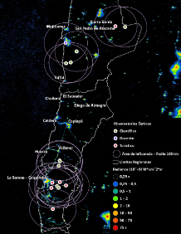
Antofagasta | Sierra Gorda | 12883 | Sierra Gorda | 19664.740015 | Sierra Gorda | 1.5264099988
Antofagasta | Taltal | 20400.9 | Taltal | 15488.389997 | Taltal | 0.7592013096
Antofagasta | Calama | 15533.2 | Calama | 33201.030012 | Calama | 2.1374237126
Antofagasta | Ollagüe | 2925.55 | Ollagüe | 2159.550002 | Ollagüe | 0.738168892
Antofagasta | San Pedro de Atacama | 23602.2 | San Pedro de Atacama | 18452.699999 | San Pedro de Atacama | 0.78182118612
Antofagasta | Tocopilla | 4120.83 | Tocopilla | 4396.430004 | Tocopilla | 1.0668797315
Antofagasta | María Elena | 12330.1 | María Elena | 13613.190051 | María Elena | 1.1040616095
Atacama | Copiapó | 17782.9 | Copiapó | 23819.510008 | Copiapó | 1.3394615056
Atacama | Caldera | 3680.47 | Caldera | 5168.359997 | Caldera | 1.4042663021
Atacama | Tierra Amarilla | 11251.1 | Tierra Amarilla | 11805.739989 | Tierra Amarilla | 1.0492965123
Atacama | Chañaral | 5758.87 | Chañaral | 5639.510005 | Chañaral | 0.97927371255
Atacama | Diego de Almagro | 18969.2 | Diego de Almagro | 15458.560002 | Diego de Almagro | 0.81492946471
Atacama | Vallenar | 7226.86 | Vallenar | 9242.060005 | Vallenar | 1.2788486293
Atacama | Alto del Carmen | 6155.88 | Alto del Carmen | 4174.199996 | Alto del Carmen | 0.67808339279
Atacama | Freirina | 3222.55 | Freirina | 3132.33 | Freirina | 0.97200353757
Atacama | Huasco | 1602.25 | Huasco | 2191.090006 | Huasco | 1.3675081954
Coquimbo | La Serena | 1901.19 | La Serena | 13975.340021 | La Serena | 7.3508381703
Coquimbo | Coquimbo | 1431.8 | Coquimbo | 11581.249998 | Coquimbo | 8.0885947744
Coquimbo | Andacollo | 514.198 | Andacollo | 1661.480002 | Andacollo | 3.2312066597
Coquimbo | La Higuera | 4165.74 | La Higuera | 3682.359999 | La Higuera | 0.88396299313
Coquimbo | Paiguano | 1513.94 | Paiguano | 1153.139998 | Paiguano | 0.76168143916
Coquimbo | Vicuña | 7579.04 | Vicuña | 6609.649999 | Vicuña | 0.87209593814
Coquimbo | Illapel | 2629.06 | Illapel | 3471.669997 | Illapel | 1.3204985801
Coquimbo | Canela | 2196.81 | Canela | 2069.970001 | Canela | 0.94226173452
Coquimbo | Los Vilos | 1859.5 | Los Vilos | 2824.920003 | Los Vilos | 1.5191825776
Coquimbo | Salamanca | 3445.76 | Salamanca | 4362.209988 | Salamanca | 1.2659645443
Coquimbo | Ovalle | 3546.21 | Ovalle | 9858.25999 | Ovalle | 2.7799425274
Coquimbo | Combarbalá | 2296.04 | Combarbalá | 2080.890001 | Combarbalá | 0.90629518693
Coquimbo | Monte Patria | 4211.35 | Monte Patria | 3955.24 | Monte Patria | 0.93918577178
Coquimbo | Punitaqui | 1092.42 | Punitaqui | 1426.42 | Punitaqui | 1.3057432123
Coquimbo | Río Hurtado | 2204.5 | Río Hurtado | 1633.909998 | Río Hurtado | 0.7411703325
Valparaíso | Valparaíso | 310.866 | Valparaíso | 11128.889978 | Valparaíso | 35.799637072
Valparaíso | Casablanca | 954.629 | Casablanca | 3224.000003 | Casablanca | 3.3772282248
Valparaíso | Juan Fernández | 113.346 | Juan Fernández | 101.73 | Juan Fernández | 0.8975173363
Valparaíso | Puchuncaví | 299.681 | Puchuncaví | 2363.389999 | Puchuncaví | 7.8863524848
Valparaíso | Quintero | 146.062 | Quintero | 1751.450001 | Quintero | 11.991140755
Valparaíso | Isla de Pascua | 245.824 | Isla de Pascua | 294.160001 | Isla de Pascua | 1.1966284862
Valparaíso | Los Andes | 1233.75 | Los Andes | 5607.120002 | Los Andes | 4.5447781171
Valparaíso | Calle Larga | 321.234 | Calle Larga | 1305.319999 | Calle Larga | 4.0634552974
Valparaíso | Rinconada | 122.82 | Rinconada | 888.049998 | Rinconada | 7.2304999023
Valparaíso | San Esteban | 1374.51 | San Esteban | 2453.909998 | San Esteban | 1.785298032
Valparaíso | La Ligua | 1163.02 | La Ligua | 2826.839994 | La Ligua | 2.4306030799
Valparaíso | Cabildo | 1455.15 | Cabildo | 1891.190002 | Cabildo | 1.2996529581
Valparaíso | Papudo | 167.115 | Papudo | 677.830002 | Papudo | 4.0560691859
Valparaíso | Petorca | 1515.74 | Petorca | 1353.949997 | Petorca | 0.89326005581
Valparaíso | Zapallar | 288.274 | Zapallar | 1297.059997 | Zapallar | 4.4993998661
Valparaíso | Calera | 59.2882 | Calera | 1653.989999 | Calera | 27.897456813
Valparaíso | Hijuelas | 268.154 | Hijuelas | 1340.620002 | Hijuelas | 4.9994406274
Valparaíso | La Cruz | 78.5403 | La Cruz | 1208.569999 | La Cruz | 15.387896392
Valparaíso | Nogales | 405.489 | Nogales | 2019.96 | Nogales | 4.9815408063
Valparaíso | San Antonio | 397.596 | San Antonio | 6693.819969 | San Antonio | 16.835732676
Valparaíso | Algarrobo | 176.301 | Algarrobo | 2179.960009 | Algarrobo | 12.364989473
Valparaíso | Cartagena | 244.272 | Cartagena | 1837.189996 | Cartagena | 7.5210830386
Valparaíso | El Quisco | 51.6367 | El Quisco | 2161.769998 | El Quisco | 41.864991334
Valparaíso | El Tabo | 99.5006 | El Tabo | 1861.580004 | El Tabo | 18.709233954
Valparaíso | Santo Domingo | 536.98 | Santo Domingo | 1711.67 | Santo Domingo | 3.1875861298
Valparaíso | San Felipe | 186.822 | San Felipe | 4241.67 | San Felipe | 22.704338889
Valparaíso | Catemu | 361.849 | Catemu | 1226.81 | Catemu | 3.3903921249
Valparaíso | Llaillay | 348.831 | Llaillay | 2132.000006 | Llaillay | 6.1118421413
Valparaíso | Panquehue | 121.255 | Panquehue | 660.979999 | Panquehue | 5.4511566451
Valparaíso | Putaendo | 1451.23 | Putaendo | 2030.460002 | Putaendo | 1.3991303942
Valparaíso | Santa María | 165.708 | Santa María | 1176.580001 | Santa María | 7.1003210527
Valparaíso | Quilpué | 536.476 | Quilpué | 5676.859993 | Quilpué | 10.581759469
Valparaíso | Olmué | 231.32 | Olmué | 1290.690002 | Olmué | 5.5796731887
Metropolitana de Santiago | Lo Barnechea | 1023.61 | Lo Barnechea | 12652.329968 | Lo Barnechea | 12.360498596
Metropolitana de Santiago | Pirque | 444.705 | Pirque | 2723.520002 | Pirque | 6.1243296163
Metropolitana de Santiago | San José de Maipo | 4982.37 | San José de Maipo | 7085.46 | San José de Maipo | 1.422106347
Metropolitana de Santiago | Paine | 677.527 | Paine | 5053.860005 | Paine | 7.4592746931
Metropolitana de Santiago | Melipilla | 1354.76 | Melipilla | 6083.589993 | Melipilla | 4.4905296827
Metropolitana de Santiago | Alhué | 844.427 | Alhué | 1791.930001 | Alhué | 2.122066207
Metropolitana de Santiago | Curacaví | 694.1 | Curacaví | 3440.449996 | Curacaví | 4.9567065207
Metropolitana de Santiago | María Pinto | 394.3 | María Pinto | 1141.139999 | María Pinto | 2.8940907913
Metropolitana de Santiago | San Pedro | 793.044 | San Pedro | 2142.329999 | San Pedro | 2.701401182
Metropolitana de Santiago | Isla de Maipo | 189.618 | Isla de Maipo | 2167.519996 | Isla de Maipo | 11.43098227
Arica y Parinacota | Arica | 4799.66 | Arica | 13975.890002 | Arica | 2.9118500065
Arica y Parinacota | Camarones | 3922.22 | Camarones | 3078.470007 | Camarones | 0.7848794833
Arica y Parinacota | Putre | 5885.18 | Putre | 4703.78001 | Putre | 0.79925847808
Arica y Parinacota | General Lagos | 2257.22 | General Lagos | 1719.540002 | General Lagos | 0.76179548383
Metropolitana de Santiago | Tiltil | 654.652 | Tiltil | 2617.479997 | Tiltil | 3.9982769426
Metropolitana de Santiago | Colina | 970.859 | Colina | 14953.570009 | Colina | 15.402411688
Metropolitana de Santiago | Lampa | 449.516 | Lampa | 8774.65 | Lampa | 19.5202173
Metropolitana de Santiago | Quilicura | 57.318 | Quilicura | 12732.760014 | Quilicura | 222.14243369
Metropolitana de Santiago | Pudahuel | 198.512 | Pudahuel | 18727.150006 | Pudahuel | 94.337621937
Metropolitana de Santiago | Cerro Navia | 11.0521 | Cerro Navia | 2318.9 | Cerro Navia | 209.81532921
Metropolitana de Santiago | Renca | 23.681 | Renca | 6355.880005 | Renca | 268.39576053
Metropolitana de Santiago | Quinta Normal | 11.8043 | Quinta Normal | 2665.949995 | Quinta Normal | 225.84566599
Metropolitana de Santiago | Huechuraba | 44.9769 | Huechuraba | 6716.699984 | Huechuraba | 149.33665913
Metropolitana de Santiago | Conchalí | 10.9389 | Conchalí | 3527.769993 | Conchalí | 322.49769108
Metropolitana de Santiago | Independencia | 7.35249 | Independencia | 3030.129982 | Independencia | 412.12296542
Metropolitana de Santiago | Recoleta | 15.6109 | Recoleta | 4991.500001 | Recoleta | 319.74453753
Metropolitana de Santiago | Vitacura | 28.5909 | Vitacura | 6792.970011 | Vitacura | 237.59203142
Metropolitana de Santiago | Providencia | 14.4442 | Providencia | 7183.650023 | Providencia | 497.33803347
Metropolitana de Santiago | Las Condes | 99.0605 | Las Condes | 13373.069997 | Las Condes | 134.99901572
Metropolitana de Santiago | Ñuñoa | 16.8926 | Ñuñoa | 8098.260014 | Ñuñoa | 479.39689651
Metropolitana de Santiago | Santiago | 23.1792 | Santiago | 9809.399975 | Santiago | 423.19838368
Metropolitana de Santiago | Lo Prado | 6.5428 | Lo Prado | 2695.360004 | Lo Prado | 411.95818365
Metropolitana de Santiago | Estación Central | 14.3738 | Estación Central | 5235.039959 | Estación Central | 364.20709617
Metropolitana de Santiago | Maipú | 136.852 | Maipú | 22630.079979 | Maipú | 165.36170446
Metropolitana de Santiago | Pedro Aguirre Cerda | 8.72952 | Pedro Aguirre Cerda | 2796.009975 | Pedro Aguirre Cerda | 320.29366735
Metropolitana de Santiago | Cerrillos | 16.8177 | Cerrillos | 5424.560024 | Cerrillos | 322.55064747
Metropolitana de Santiago | San Miguel | 9.62834 | San Miguel | 3009.839993 | San Miguel | 312.60217161
Metropolitana de Santiago | San Joaquín | 9.93694 | San Joaquín | 4100.649998 | San Joaquín | 412.66727967
Metropolitana de Santiago | Macul | 12.8089 | Macul | 5360.830017 | Macul | 418.52384022
Metropolitana de Santiago | La Reina | 23.3854 | La Reina | 4430.979997 | La Reina | 189.47633981
Metropolitana de Santiago | Peñalolén | 53.8874 | Peñalolén | 8373.799998 | Peñalolén | 155.39439643
Metropolitana de Santiago | Lo Espejo | 8.25342 | Lo Espejo | 2582.19001 | Lo Espejo | 312.86303254
Metropolitana de Santiago | La Cisterna | 10.0079 | La Cisterna | 2842.720001 | La Cisterna | 284.04760249
Metropolitana de Santiago | La Granja | 10.0507 | La Granja | 4141.009995 | La Granja | 412.01209816
Metropolitana de Santiago | San Ramón | 6.31435 | San Ramón | 2268.139996 | San Ramón | 359.20403462
Metropolitana de Santiago | La Florida | 71.0368 | La Florida | 12649.120017 | La Florida | 178.06432746
Metropolitana de Santiago | El Bosque | 14.2518 | El Bosque | 3857.990018 | El Bosque | 270.70194768
Metropolitana de Santiago | La Pintana | 30.468 | La Pintana | 5918.909986 | La Pintana | 194.26644302
Metropolitana de Santiago | Calera de Tango | 73.2217 | Calera de Tango | 2325.230002 | Calera de Tango | 31.756023173
Metropolitana de Santiago | Puente Alto | 88.3862 | Puente Alto | 19729.500051 | Puente Alto | 223.21923616
Metropolitana de Santiago | Talagante | 125.225 | Talagante | 4269.560007 | Talagante | 34.09510886
Metropolitana de Santiago | Buin | 217.025 | Buin | 5283.42001 | Buin | 24.344752955
Metropolitana de Santiago | San Bernardo | 153.847 | San Bernardo | 17249.060028 | San Bernardo | 112.11827353
Metropolitana de Santiago | Padre Hurtado | 80.6408 | Padre Hurtado | 3808.56 | Padre Hurtado | 47.228698128
Metropolitana de Santiago | Peñaflor | 69.4172 | Peñaflor | 3677.28 | Peñaflor | 52.973614608
Metropolitana de Santiago | El Monte | 115.973 | El Monte | 1496.269997 | El Monte | 12.901882309
Valparaíso | Limache | 294.875 | Limache | 3075.410001 | Limache | 10.429537943
Valparaíso | Viña del Mar | 120.562 | Viña del Mar | 12574.579992 | Viña del Mar | 104.29969636
Valparaíso | Concón | 76.9342 | Concón | 4005.920011 | Concón | 52.069430903
Valparaíso | Villa Alemana | 96.3668 | Villa Alemana | 5483.360012 | Villa Alemana | 56.900924509
Valparaíso | Quillota | 301.243 | Quillota | 4172.159994 | Quillota | 13.849815577

Mapa de cercanía de ciudades a
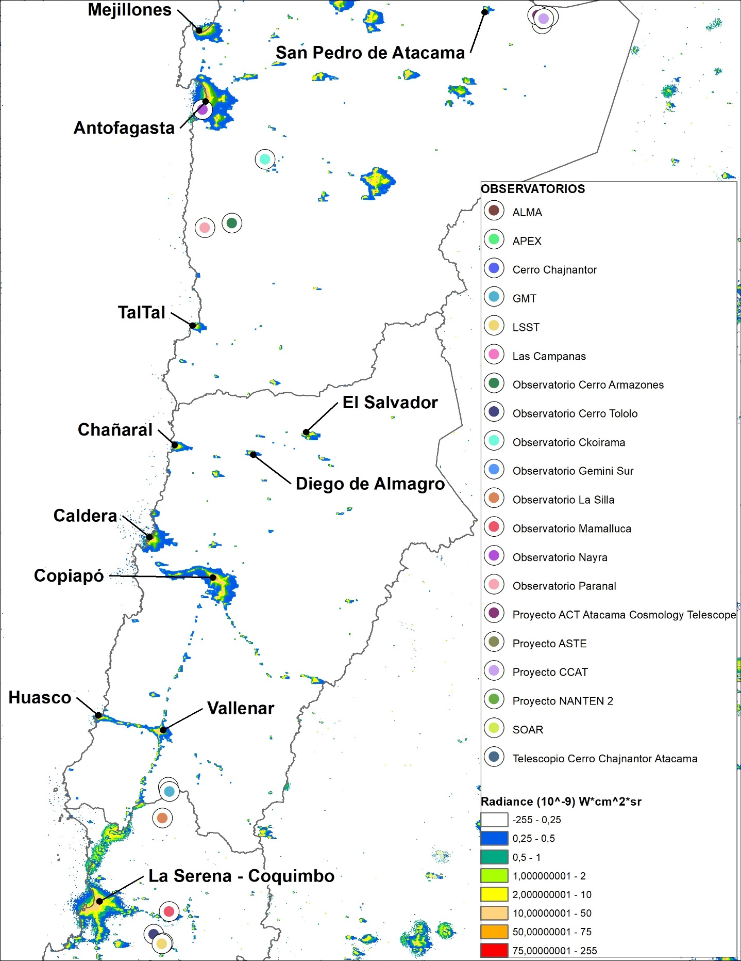
Mapa de cercanía de ciudades a observatorios astronómicos
OBJECTID * | Nombre | ZONE_CODE | COUNT | AREA | MIN | MAX | RANGE | MEAN | STD | SUM | km2 | Radiación / Área de influencia 50km radio
17 | Observatorio Nayra | 17 | 40058 | 0.695451 | -0.04 | 79.290001 | 79.330001 | 0.58863 | 3.670378 | 23579.340015 | 7850 | 3.0037375815
2 | Observatorio Gemini Sur | 2 | 42391 | 0.735955 | -0.01 | 50.349998 | 50.359998 | 0.245039 | 1.095694 | 10387.440002 | 7850 | 1.3232407646
5 | Observatorio Cerro Tololo | 5 | 5576 | 0.096806 | 0.02 | 47.040001 | 47.020001 | 1.366164 | 4.905429 | 7617.730002 | 7850 | 0.97041146522
3 | Observatorio La Silla | 3 | 41974 | 0.728715 | 0 | 20.43 | 20.43 | 0.157001 | 0.351408 | 6589.979998 | 7850 | 0.83948789783
8 | Telescopio Cerro Chajnantor Atacama | 8 | 39839 | 0.691649 | -0.24 | 20.41 | 20.65 | 0.147666 | 0.352216 | 5882.870002 | 7850 | 0.74941019134
1 | Observatorio Paranal | 1 | 40323 | 0.700052 | -0.17 | 5.35 | 5.52 | 0.127544 | 0.070171 | 5142.959997 | 7850 | 0.65515413975
4 | Las Campanas | 4 | 14266 | 0.247674 | 0 | 45.68 | 45.68 | 0.308502 | 1.869738 | 4401.090004 | 7850 | 0.56064840815
18 | Observatorio Ckoirama | 18 | 20226 | 0.351146 | 0.04 | 15.84 | 15.8 | 0.16188 | 0.291358 | 3274.180005 | 7850 | 0.41709299427
15 | Observatorio Cerro Armazones | 15 | 11182 | 0.194132 | 0.01 | 1.44 | 1.43 | 0.13503 | 0.040093 | 1509.91 | 7850 | 0.19234522293
16 | Observatorio Mamalluca | 16 | 7460 | 0.129514 | -0.02 | 2.24 | 2.26 | 0.121361 | 0.055736 | 905.349999 | 7850 | 0.11533121006
14 | Proyecto ACT Atacama Cosmology Telescope | 14 | 2003 | 0.034774 | 0.03 | 0.38 | 0.35 | 0.141692 | 0.030118 | 283.81 | 7850 | 0.036154140127
12 | Proyecto ASTE | 12 | 1907 | 0.033108 | 0.04 | 0.25 | 0.21 | 0.142365 | 0.029952 | 271.49 | 7850 | 0.034584713376
9 | APEX | 9 | 1401 | 0.024323 | -0.14 | 1.35 | 1.49 | 0.141071 | 0.079128 | 197.64 | 7850 | 0.025177070064
10 | ALMA | 10 | 1134 | 0.019688 | -0.05 | 5.56 | 5.61 | 0.132028 | 0.166071 | 149.72 | 7850 | 0.019072611465
7 | LSST | 7 | 130 | 0.002257 | 0.07 | 2.49 | 2.42 | 0.271077 | 0.356787 | 35.24 | 7850 | 0.0044891719745
19 | GMT | 19 | 225 | 0.003906 | 0.03 | 0.39 | 0.36 | 0.1156 | 0.037223 | 26.01 | 7850 | 0.0033133757962
6 | SOAR | 6 | 121 | 0.002101 | 0.05 | 0.19 | 0.14 | 0.116529 | 0.026182 | 14.1 | 7850 | 0.0017961783439
11 | Cerro Chajnantor | 11 | 82 | 0.001424 | 0.05 | 0.21 | 0.16 | 0.142927 | 0.032063 | 11.72 | 7850 | 0.0014929936306
13 | Proyecto NANTEN 2 | 13 | 73 | 0.001267 | 0.08 | 0.21 | 0.13 | 0.142466 | 0.024926 | 10.4 | 7850 | 0.0013248407643

Mapa migración golondrina
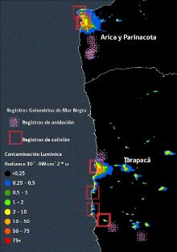
Mapa migración aves susceptibles a contaminación lumínica / Distribución especies amenazadas
Norte | Este | Referencia | Tipo
-21.091581 | -69.590743 | Oficina Nueva Victoria - Ruta 5 camino a Pica | Anidación
-20.975872 | -69.945183 | Salar grande | Anidación
-22.770805 | -69.237813 | Sierra gorda - Minera Spencer | Sin información
-23.673732 | -70.411347 | Antofagasta | Aistamiento sobrevolando
-21.047719 | -69.972701 | Central Salar Grande | Avistamiento Sobrevolando
-20.978205 | -69.939026 | Salar grande 2 | Sin información
-20.885059 | -70.040814 | Mina K+S Kainita | Colisión
-20.881213 | -70.047109 | Mina K+S Kainita 2 | Colisión
-20.753531 | -70.181201 | Patillos | Colisión
-20.546828 | -70.177403 | Aeropuerto Diego Aracena | Colisión
-20.236741 | -70.142866 | Iquique 1 | Colisión
-20.221873 | -70.140753 | Iquique 2 | Colisión
-20.10501 | -70.076482 | Alto Hospicio | Anidación
-18.871715 | -70.229048 | Pampa Camarones | Anidación
-18.862709 | -70.217582 | Pampa Camarones2 | Anidación
-18.79267 | -70.174474 | Quebrada Vitor | Anidación
-18.693326 | -70.20328 | Pampa Chaca - Presencias Tutelares | Anidación
-18.480749 | -70.309153 | Arica 1 | Colisión
-18.467093 | -70.287977 | Arica 2 | Colisión
-18.439559 | -70.290611 | Arica 3 | Colisión
-18.356155 | -70.349064 | Arica Norte | Colisión

Mapa contaminación en áreas pro
